2.1
voltar à página inicial |  |  |  | 2 - CAMPOS
 | S | N | NA
 | x |  |  | 2.1 O tamanho dos campos deve refletir o tamanho previsível dos dados
 |  |  |  | O tamanho dos campos deve refletir o tamanho previsível para a entrada dos dados. Por exemplo, um campo para telefone deve ter a largura estritamente necessária para conter todos os dígitos. Nem mais nem menos.

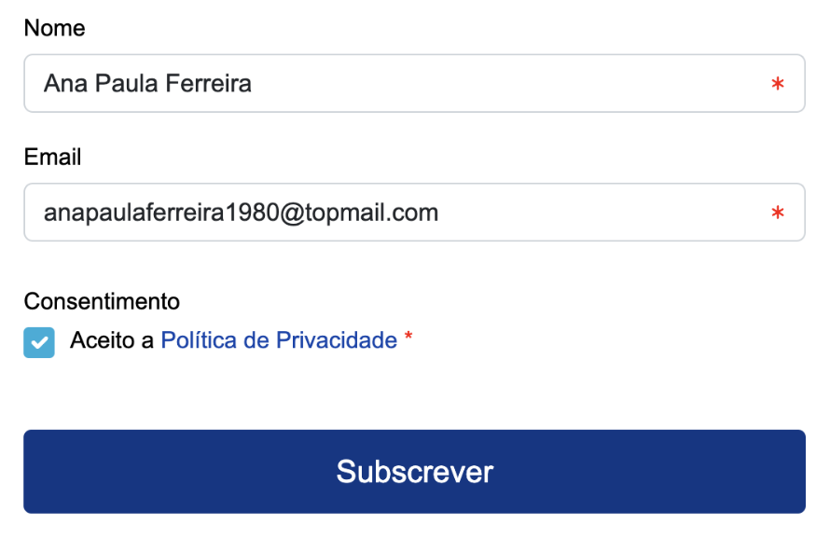
 | Listagem de evidências
 |  |  |  |  | Notas:
 |  |  |  |  | Os campos refletem o tamanho previsível da informação a inserir

4.3
voltar à página inicial |  |  |  | 4 - ERROS
 | S | N | NA
 | x |  |  | 4.3 As mensagens de erro são claramente identificadas junto aos campos de origem
 |  |  |  | As mensagens de erro devem ser apresentadas claramente associadas aos campos a que dizem respeito. Isto não invalida a necessidade de as apresentar numa lista sumário. Esta última técnica é particularmente útil em páginas longas.

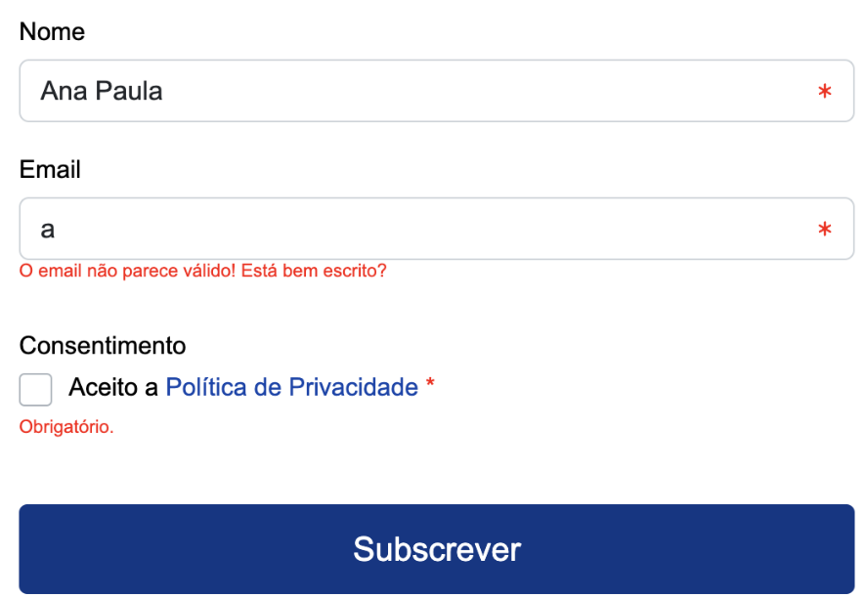
 | Listagem de evidências
 |  |  |  |  | Notas:
 |  |  |  |  | As mensagens de erro são identificadas junto aos campos respectivos

